BUG-06
ID | BUG-06
NOMBRE | Redundancia en controles de cierre del modal de Iniciar sesión admin ('X' y botón 'Cancelar')
PRIORIDAD | Media
AMBIENTE | Entorno de pruebas / QA
TIPO DE DEFECTO | Usabilidad (Redundancia / UI )
SISTEMA OPERATIVO | Windows 11 Version 25H2 / Chrome 150.0.7871.187 (64 bits)
SEVERIDAD | Baja
DESCRIPCIÓN | Al desplegar el modal que contiene el inicio de sesión, se observa la presencia de dos elementos para cerrar la ventana: el icono "X" en la esquina superior derecha y el botón "Cancelar" en la parte inferior derecha. Aunque ambos controles funcionan de manera correcta, su coexistencia resulta redundante e ineficiente a nivel de UI/UX.
PRECONDICIONES | Tener la aplicación ejecutándose.
PASOS | 1. Ingresar a la interfaz principal de la aplicación (http://147.15.127.238:5173/) 2. Ingresar a la sección correspondiente para el incio de sesión. 3. Observar la interfaz del modal generado. 4. Verificar que tanto la "X" superior como el botón "Cancelar" inferior realizan la misma acción.
RESULTADO ESPERADO | El modal debería contar con un único mecanismo principal de cierre (por ejemplo, el icono "X" en la barra superior), reservando el espacio inferior para acciones útiles o de mayor valor para el usuario.
RESULTADO ACTUAL | El modal muestra dos controles con la misma función ("X" y "Cancelar"), generando redundancia en la interfaz.
RECOMENDACIÓN | Se sugiere remover el botón inferior "Cancelar" para evitar la duplicidad con el icono "X", y aprovechar ese espacio para reemplazarlo por un botón "Recuperar clave o usuario", ofreciendo así una funcionalidad útil para el usuario.
ESTADO DEL BUG | Reportado
 | Derivado al equipo de FullStack.
EVIDENCIA | 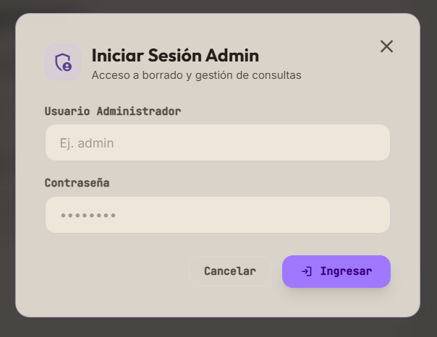
 | Bug06.png

BUG-05
ID | BUG-05
NOMBRE | El botón "Copiar JSON" no copia la estructura de datos al portapapeles
PRIORIDAD | Media
AMBIENTE | Entorno de pruebas / QA
TIPO DE DEFECTO | Funcional
SISTEMA OPERATIVO | Windows 11 Version 25H2 / Chrome 150.0.7871.187 (64 bits)
SEVERIDAD | Moderada
DESCRIPCIÓN | Al interactuar con el modal de respuesta cruda de la API ("JSON de Spring Boot / FastAPI") y hacer clic en el botón "Copiar JSON", la acción no transfiere el contenido del bloque <pre> al portapapeles del sistema operativo, ni tampoco muestra la confirmación visual de copiado.
PRECONDICIONES | Tener una clasificación procesada correctamente y desplegar el modal con la estructura JSON visible.
PASOS | 1. Ingresar a la interfaz principal de la aplicación (http://147.15.127.238:5173/) 2. Realizar una clasificación de contenido técnico exitosa. 3. Hacer clic en el botón "Ver JSON" para desplegar el modal. 4. Hacer clic en el botón "Copiar JSON" ubicado en la esquina inferior derecha del modal. 5. Intentar pegar (Ctrl + V) el contenido en un editor de texto externo o bloc de notas.
RESULTADO ESPERADO | El contenido JSON formateado debe copiarse al portapapeles del usuario y el botón debe feedbackear la acción (ej. cambiar temporalmente a "¡Copiado!").
RESULTADO ACTUAL | El portapapeles permanece vacío (o conserva el texto que tenía guardado anteriormente); no se ejecuta la acción de copia ni hay feedback en la UI.
RECOMENDACIÓN | Validar que el evento click del botón #btn-copy-json en app.js esté correctamente vinculado al handler navigator.clipboard.writeText() y verificar los permisos de Clipboard API en la ventana.
ESTADO DEL BUG | Cerrado
 | Re-test realizado el 06/08/2026 - Caso APROBADO
EVIDENCIA | 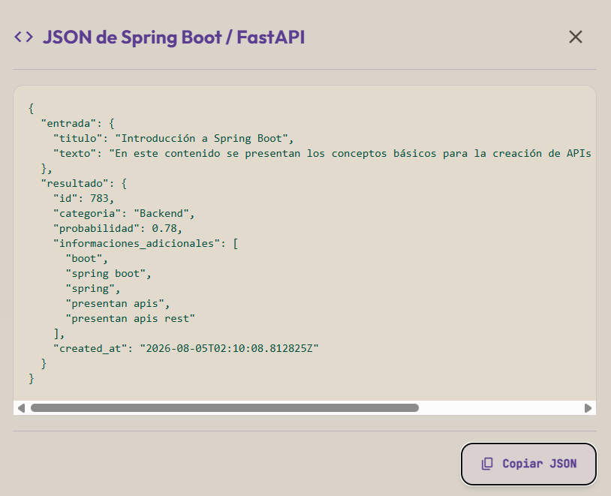
 | Bug05.png

BUG-04
ID | BUG-04
NOMBRE | Desincronización en la transición de colores del componente (ej: Categoría predicha) al alternar entre Modo Claro y Modo Oscuro
PRIORIDAD | Baja
AMBIENTE | Entorno de pruebas / QA
TIPO DE DEFECTO | UI / Experiencia Visual (Flicker / Transición No Uniforme)
SISTEMA OPERATIVO | Windows 11 Version 25H2 / Chrome 150.0.7871.187 (64 bits)
SEVERIDAD | Trivial
DESCRIPCIÓN | Al hacer clic en el botón de alternancia de tema (Light/Dark Mode), donde algunos componente específicos (ej: Categoría predicha) cambia de color de manera desfasada o anticipada respecto al resto de la interfaz general, generando un parpadeo visual no uniforme (flicker) durante la transición de estilos.
PRECONDICIONES | Tener la aplicación abierta en el navegador con el tema actualizado y el panel de resultados visible.
PASOS | 1. Ingresar a la interfaz principal de la aplicación (http://147.15.127.238:5173/) 2. Hacer clic en el botón de alternancia de tema (ícono de luna/sol en la esquina superior derecha). 3. Observar detalladamente la transición de colores de los distintos contenedores.
RESULTADO ESPERADO | Todos los componentes de la interfaz, incluidos los contenedores internos y badges, deben realizar la transición de colores de manera fluida, sincronizada y uniforme en el mismo instante de tiempo.
RESULTADO ACTUAL | Algunos componentes alteran su color de fondo o bordes de forma anticipada/desfasada frente a la transición general del viewport, provocando una discontinuidad visual momentánea.
RECOMENDACIÓN | Revisar las clases de transición global de Tailwind o los tiempos de duración y retraso (transition-colors duration-300) aplicados específicamente sobre las variables CSS o estilos inline del contenedor de la categoría.
ESTADO DEL BUG | Reportado
 | Derivado al equipo de FullStack para optimización visual.
EVIDENCIA | 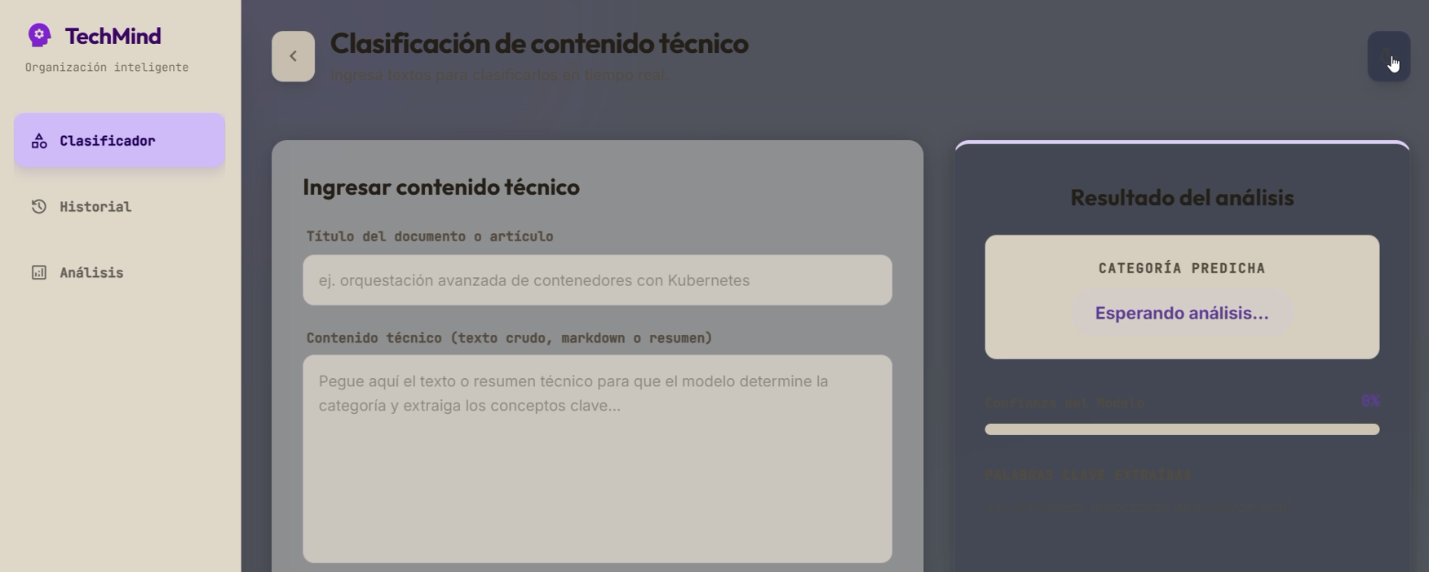
 | Bug04.png

BUG-03
ID | BUG-03
NOMBRE | Falta de actualización automática en los indicadores de estado de los servicios (FastAPI y Spring Boot) al iniciar la aplicación.
PRIORIDAD | Media
AMBIENTE | Local / Desarrollo
TIPO DE DEFECTO | Funcional / UI - Reactividad de estado
SISTEMA OPERATIVO | Windows 11 Version 25H2 / Chrome 150.0.7871.187 (64 bits)
SEVERIDAD | Moderada
DESCRIPCIÓN | Al iniciar la aplicación, los indicadores de estado de los servicios backend (FastAPI y Spring Boot) permanecen en color rojo (no disponibles) a pesar de que los servicios ya están operativos, requiriendo un refresco manual de la página (F5) para actualizar su estado a verde.
PRECONDICIONES | 1. Contar con los servicios backend (FastAPI, Spring Boot y PostgreSQL) corriendo correctamente. 2. Abrir la aplicación web en el navegador.
PASOS | 1. Iniciar la aplicación e ingresar a la pantalla principal. 2. Observar el panel de "Estado de Servicios" durante el proceso de inicialización. 3. Verificar que los indicadores de FastAPI y Spring Boot permanecen en rojo. 4. Presionar F5 o recargar manualmente la página.
RESULTADO ESPERADO | Los indicadores del panel "Estado de Servicios" deberían realizar un polling o actualización dinámica en segundo plano para reflejar el estado actual (verde) de forma automática sin interacción del usuario.
RESULTADO ACTUAL | Los indicadores permanecen congelados en estado inactivo (rojo) hasta que el usuario realiza un refresco manual (F5) del sitio web.
RECOMENDACIÓN | Implementar un mecanismo de verificación periódico o reintentos automáticos de estado en el cliente web durante la carga inicial.
ESTADO DEL BUG | Cerrado
 | Re-test realizado el 02/08/2026 - Caso APROBADO
EVIDENCIA | 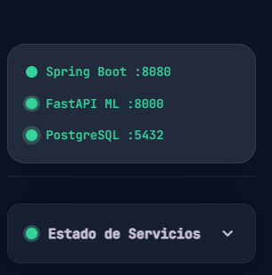
 | Bug03.png

BUG-02
ID | BUG-02
NOMBRE | El formulario de ingreso técnico no se limpia tras ejecutar la clasificación
PRIORIDAD | Media
AMBIENTE | Entorno de pruebas / QA
TIPO DE DEFECTO | Usabilidad (UX)
SISTEMA OPERATIVO | Windows 11 Version 25H2 / Chrome 150.0.7871.187 (64 bits)
SEVERIDAD | Baja
DESCRIPCIÓN | Tras ingresar un título y hacer clic en "Clasificar con TechMind", el sistema genera y muestra correctamente el resultado del Análisis en el panel derecho. Sin embargo, los campos del formulario en el panel izquiedo (Título del Documento o Artículo y Contenido Técnico) no se restablecen automáticamente, obligando al usuario a borrar el texto manuamente.
PRECONDICIONES | Tener la aplicación ejecutándose y realizar una clasificación de contenido.
PASOS | 1. Ingresar los datos de prueba. 2. Realizar una clasificacion de contenido. 3. Observar la interfaz del formulario una vez mostrados los resultados. 4. Verificar que los campos del formulario no se restablecen automáticamente.
RESULTADO ESPERADO | Al hacer clic en "Clasificar con TechMind" y obtener el resultado, los campos del formulario deben resetearse a su estado inicial (vacíos), permitiendo ingresar una nueva consulta sin necesidad de borrar el texto anterior manualmente.
RESULTADO ACTUAL | Los inputs del formulario conservan las cadenas de texto ingresadas previamente.
RECOMENDACIÓN | Agregar un botón explícito de "Nueva consulta" junto a los inputs para dar al usuario el control directo del reseteo del formulario, o bien configurar los campos para que se limpien automáticamente luego de realizar la consulta.
ESTADO DEL BUG | Cerrado
 | Re-test realizado el 30/07/2026 - Caso APROBADO
EVIDENCIA | 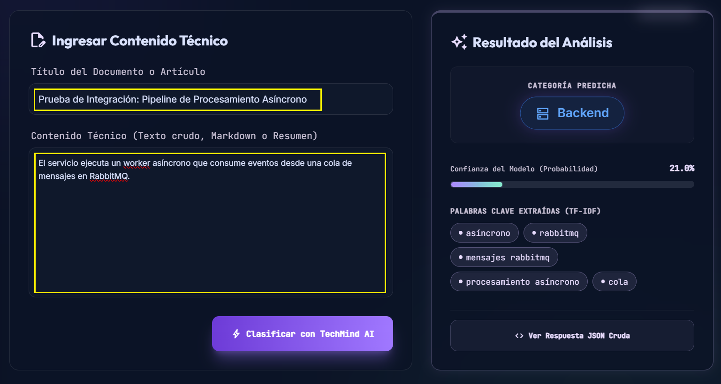
 | Bug02.png

BUG-01
ID | BUG-01
NOMBRE | Redundancia en controles de cierre del modal de JSON ('X' y botón 'Cerrar')
PRIORIDAD | Media
AMBIENTE | Entorno de pruebas / QA
TIPO DE DEFECTO | Usabilidad (Redundancia / UI )
SISTEMA OPERATIVO | Windows 11 Version 25H2 / Chrome 150.0.7871.187 (64 bits)
SEVERIDAD | Baja
DESCRIPCIÓN | Al desplegar el modal que contiene la respuesta JSON ("Respuesta JSON de Spring Boot / FastAPI"), se observa la presencia de dos elementos para cerrar la ventana: el icono "X" en la esquina superior derecha y el botón "Cerrar" en la parte inferior derecha. Aunque ambos controles funcionan de manera correcta, su coexistencia resulta redundante e ineficiente a nivel de UI/UX.
PRECONDICIONES | Tener la aplicación ejecutándose y contar con una respuesta JSON generada para visualizar en el modal.
PASOS | 1. Ingresar a la sección correspondiente del sistema donde se muestra la respuesta del backend. 2. Hacer clic en el botón para visualizar el modal con el JSON. 3. Observar la interfaz del modal generado. 4. Verificar que tanto la "X" superior como el botón "Cerrar" inferior realizan la misma acción.
RESULTADO ESPERADO | El modal debería contar con un único mecanismo principal de cierre (por ejemplo, el icono "X" en la barra superior), reservando el espacio inferior para acciones útiles o de mayor valor para el usuario.
RESULTADO ACTUAL | El modal muestra dos controles con la misma función ("X" y "Cerrar"), generando redundancia en la interfaz.
RECOMENDACIÓN | Se sugiere remover el botón inferior "Cerrar" para evitar la duplicidad con el icono "X", y aprovechar ese espacio para reemplazarlo por un botón "Descargar JSON" (o "Copiar JSON"), ofreciendo así una funcionalidad útil para el usuario al inspeccionar las respuestas del backend.
ESTADO DEL BUG | Cerrado
 | Re-test realizado el 30/07/2026 - Caso APROBADO
EVIDENCIA | 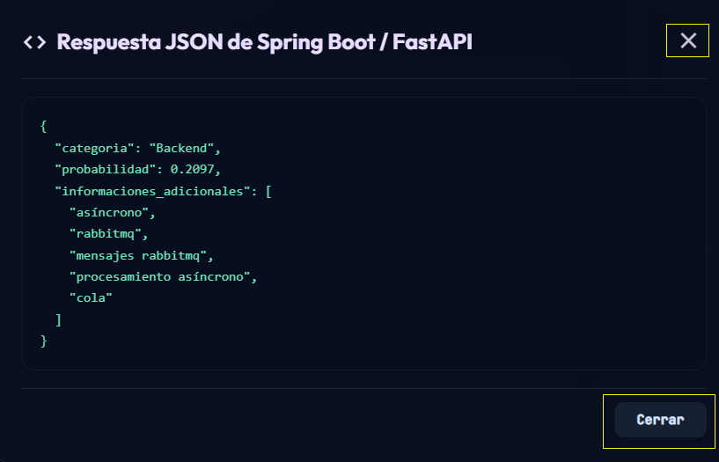
 | Bug01.png

